Estadísticas
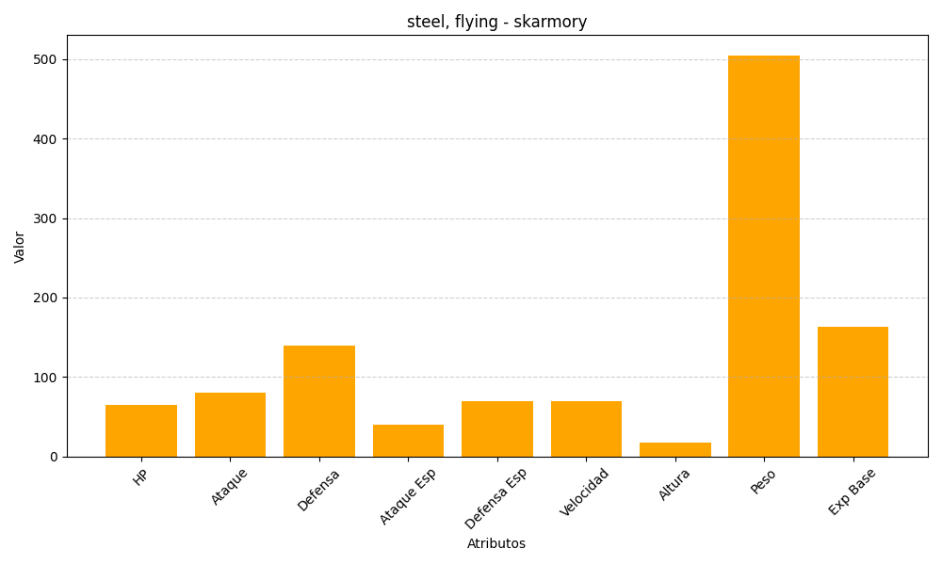
ID | Nombre | Tipo | HP | Ataque | Defensa | Ataque Especial | Defensa Especial | Velocidad | Altura | Peso | Experiencia Base
227 | skarmory | steel, flying | 65 | 80 | 140 | 40 | 70 | 70 | 17 | 505 | 163

